本ツールについて
仕様基準に基づく仕様表作成ツール 【木造戸建て住宅用】 |  |  |  |  |  |  | Ver. 1.0
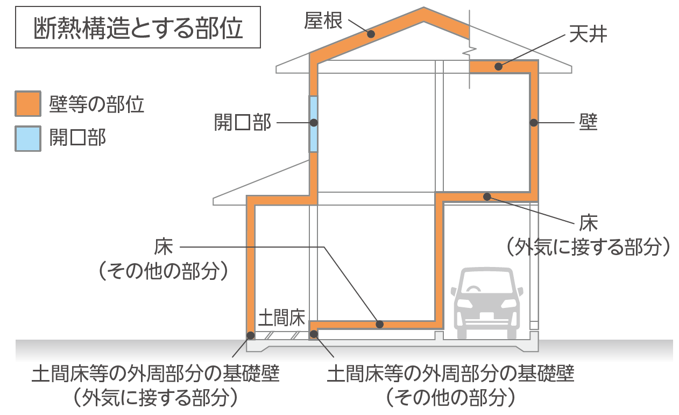
◇ 本ツールは、住宅の省エネルギー基準の仕様基準に基づき、 「断熱構造とする部位＊1の断熱仕様・性能値」 、及び 「設備機器の仕様」 を入力したのち、一つの仕様表として出力(印刷)します。
*1：断熱構造とする部位とは、外気と室内を熱的に区分し、断熱及び日射遮蔽の措置を講じた構造を断熱構造といい、屋根、天井、壁、床、開口部などの部位を指します（右図参照）。
◇ 木造戸建て住宅を対象としています。S造戸建て住宅、RC造戸建て住宅は対象外です。
◇ シート 「C 仕様表 （仕様基準）」 は、設計図書の一部として確認検査機関等への申請時に使用することができます。
◇ 【国土交通省 改正建築物省エネ法オンライン講座】 の資料ライブラリーにて公開している下記資料を併せてご覧ください。
「木造戸建住宅の仕様基準ガイドブック［省エネ基準編］」 、 「【建築物省エネ法】設計・監理資料集（住宅版）」
https://www.mlit.go.jp/jutakukentiku/house/04.html
◇ 性能値の調べ方を［参考情報 性能等の調べ方（別ファイル）］のページにて紹介しています。 記載の性能値は、 「断熱材の熱抵抗Ｒ」 、 「開口部の熱貫流率Ｕ」 、 「窓の日射熱取得率η」 、 「設備機器の効率等」 です。
※ 本ツールは令和６年度補助事業のもと、（一社）日本サステナブル建築協会が作成（監修 国土交通省）しました。
※ （一社）日本サステナブル建築協会は、本ツールに関し何らの保証責任および賠償責任を負うものではありません。本ツールに関するお問い合わせは、省エネサポートセンター 「0120-882-177」 までお願いいたします。

本ツールの機能、操作について
◎ 入力するシートは、 「A 最初に入力してください 基本情報」 と 「B 仕様入力シート」 です。入力内容が自動的に 「C 仕様表（仕様基準）」 に反映されます。
◎ 作成環境とExcelのバージョンが異なる場合、動作環境によって一部の機能が失われる等、正常に実行されなくなる可能性があることをあらかじめご了承ください。
◎ 当該ファイルには関数やマクロが含まれていますので、不具合が生じる場合があることをあらかじめご了承ください。
◎ メッセージ バーで [セキュリティの警告 マクロが無効にされました。] が表示された場合、 [コンテンツの有効化] をクリックしてください。
 | ① 下記にセルの説明を記載します。
 |  |  | ：入力ができます。 | 白色 | ：自動で表示されます。入力は出来ません。 | ：入力は不要です。入力しても内容は反映されません。
 |  | ☐ | ：クリックして該当箇所にチェック ✓ してください。
 | ② はじめに、 「A 最初に入力してください 基本情報」 シートに入力してください。
 | ③ つぎに、 仕様入力シートに移動 ▶ の図をクリックして該当する地域の 「B 仕様入力シート」 に入力してください。
 | ④ 「C 仕様表（仕様基準）」 シートは、入力出来ません。申請時の資料としてそのまま使用できます。適否確認の結果は表示されないため、 「B 仕様入力シート」 からご確認ください。
◎ 「B 仕様入力シート」 の入力は、 １ 断熱材の熱抵抗Ｒ、 ２ 窓の熱貫流率Uと日射遮蔽対策(【１ ２ ３ ４地域】は基準なし)、 ２ ドアの熱貫流率Ｕ、 ３設備機器の仕様 を全て入力してください。
◎ 「B 仕様入力シート」 断熱材の種類 と 開口部、 ドア のプルダウンによる選択肢は 「登録値_断熱材λ値」 シート、「登録値_窓、ドアのU値､ηd値」 シートにあります。
◎ 仕様の性能値の調べ方等は、 「参考情報 性能等の調べ方（別ファイル）」 シートの 参考情報 性能値 （ 熱抵抗R、熱貫流率U、エアコンの効率区分など ） の調べ方 を参考にしてください。
◎ すべての部位、設備の仕様が適合の場合は、シートごとの入力に対して上部にある ［省エネ基準適否］ 欄に自動で 「適合」 または 「不適合」 が表示されます。
◎ 印刷は上部にある ［印刷］ ボタンをクリックするか、 「Ctrl+P」 を入力してください。印刷プレビューが表示され、印刷内容の確認ができます。
◎ Windowsで作成、テストを実施しました。Macやタブレットでのお問合せには誠に申し訳ございませんが対応いたしかねます。

A 最初に入力してください 基本情報
基 本 情 報

 |  | 申請する建築士名： |  | 記入日（西暦）：
 |  |  |  |  | 年 | 月 | 日

 | 会社名：

 | 事務所登録：

 | 建築士番号：

 | 物件名：

 |  | 都道府県：
 | 建設地：

 |  | 市町村：

地域の区分
 |  |  | 地域

仕様入力シートに移動
建設地の地域に応じたシートに移動します
下のシート名（シートタブ）をクリックしてもシートの移動は可能です

B 仕様入力シート １２３４地域
印刷
１ ・ ２ ・ ３ ・ ４ 地域 仕様入力シート |  |  |  |  |  | 地域の区分 |  |  |  |  | 省エネ基準適否
 |  |  |  |  |  |  |  | 地域

◎ 一つの断熱部位に複数の仕様がある場合は、断熱性能が低い仕様（熱抵抗 R が小さい方）について記入してください。
◎ 「充填＋外張」断熱等のように一つの層構成において複数の断熱材を用いる場合は、
・ 「②熱抵抗R入力方法」では「直接入力」を選択し、「⑧直接入力熱抵抗」に充填する断熱材と外張の断熱材の熱抵抗の合計値を入力します。
・ 「③断熱工法」では「軸組充填」または「枠組充填」を選択します。
◎ 下記①～⑨は、表の項目列①～⑨の入力について説明します。
① 断熱対象部位の場合は「断熱部位」、断熱対象部位でない場合は「該当部位なし」を選択します。
② 選択肢 「直接入力」は、製品カタログやホームページに掲載がある断熱材の熱抵抗を直接入力する場合に選択します。
（「⑨備考欄」に参照したカタログやWEB、製品名、メーカー名、厚さ[mm]、添付する根拠資料の名称、熱伝導率（わかる場合）の記載をします）。
選択肢 「断熱材の種類から入力」は、断熱材の種類と厚さから熱抵抗を計算する場合に選択します。
③ 断熱工法を選択します。「外張」は軸組、枠組共通です。
④ 断熱材の種類を選択します。使用する製品の「断熱材種類」が不明の場合は製品カタログも合わせてご確認ください。参考：シート 「登録値_断熱材λ値」
⑤ 断熱材の種類を選択すると自動的に表示されます。JISで定められた値です。
⑥ ④で選択した断熱材の厚さをミリ単位で入力します。
⑦ 熱抵抗Rの計算は「厚さ÷熱伝導率」で計算し小数点第２位以下を切り捨てした値を表示します。製品カタログの値と異なる場合があります。
⑧ 熱抵抗Rを直接入力する場合は、製品カタログやホームページに掲載の値を入力します。設計値では小数点第２位以下を切り捨てした値を表示します。
⑨ 熱抵抗Rを直接入力した場合、参照した資料 製品名、メーカー名、・厚さ［㎜］、添付する根拠資料の名称、熱伝導率（わかる場合）を記載します。
仕様表への表示は二行を想定しているため、改行を入れると文字が読めなくなる可能性があります。
断熱材の熱抵抗R

 |  |  |  |  |  | 自動で表示 |  | 自動で表示 |  |  |  | 自動で表示 | 自動で表示 | 自動で表示
 | ① | ② | ③ | ④ |  | ⑤ | ⑥ | ⑦ | ⑧ | ⑨ |  | 熱抵抗
部位 | 断熱部位の | 熱抵抗R | 断熱工法 | 断熱材の種類 |  | 熱伝導率 | 厚さ | 計算結果出力 | 直接入力 | 備考 |  |  |  | 適否確認
 | 該当チェック | 入力方法 |  |  |  |  |  | 熱抵抗 | 熱抵抗 | ② 熱抵抗R入力方法 「直接入力」 の場合 |  | 設計値 | 基準値
 |  |  |  |  |  | λ［W（/ m・K）］ | ［mm］ | R［㎡・K / W］ | R［㎡・K / W］ | 断熱材の種類、熱伝導率λ、厚さ、参考資料等を記入 |  | R［㎡・K / W］ | R［㎡・K / W］
屋根
天井
壁
床 外気に接する部分※1
床 その他の部分
土間床等の外周部分の 基礎壁 （外気に接する部分）※2
土間床等の外周部分の 基礎壁 （その他の部分）※2
※1 床の「外気に接する部分」のうち、住宅の床面積の合計に0.05を乗じた面積以下の部分については、床の「その他の部分」とみなすことができます。
※2 玄関、勝手口等の土間床部分については断熱を省略することができます。
◎ 複数の仕様がある場合は、性能が低い仕様（熱貫流率 U が大きい方）を記入してください。
◎ 下記①～⑨は、表の項目列①～⑨の入力について説明します。
① 選択肢 「直接入力」 は、製品カタログやホームページ、自己適合宣言附属書から直接入力する方法です。
選択肢 「建具とガラスの組み合わせから入力」 は、建具、ガラスの仕様を選択して入力する方法です。参考：シート 「登録値_窓、ドアのU値､ηd値」
選択肢 「建具とガラスの組み合わせから入力」 の場合、設計値Uは小数点第２位を四捨五入した値 （例えば 2.33→2.3 等） に読み替えて表示します。
② 建具の仕様を選択します。②⇒③⇒④⇒⑤の順に選択してください。全て選択後に窓の熱貫流率、日射熱取得率ηが自動で表示されます。
「選択肢チェック」 に 「正しく選択されています」 以外が表示されている場合は、②⇒③⇒④⇒⑤の順に再度選択してください。 「選択肢チェック」 は表の一番右側に表示があります。
③ ガラスの仕様を選択します。
④ 二層複層ガラス・三層複ガラスの場合は、中空層の仕様を選択します。
中空層の厚さなど仕様が未定・不明な場合は、最も性能が低い仕様（ガスの封入されていない_中空層が薄い仕様）を選択してください。
⑤ 窓の熱貫流率Uを直接入力する場合は、製品カタログやホームページ、自己適合宣言附属書に記載の値を入力します。設計値Uは小数点第２位を四捨五入した値 （例えば 2.33→2.3 等） に読み替えて表示します。
⑥ ①選択肢で「直接入力」を選択した場合、製品カタログやホームページ、自己適合宣言附属書の№を記載し、 『自己適合宣言書と同附属書』 を添付してください。
窓の
熱貫流率U
 |  |  |  |  |  |  |  |  |  |  | 自動で表示 | 自動で表示 | 自動で表示
 | ① | ② |  | ③ |  | ④ |  | ⑤ | ⑥
部位 | 窓の 入力方法 | 建具の仕様 |  | ガラスの仕様 |  | 中空層の仕様 |  | 直接入力 熱貫流率 | 備考 ② 窓の入力方法 「直接入力」 の場合 |  | 熱貫流率 |  | 適否確認
 |  |  |  |  |  |  |  |  | 製品カタログやホームページ、自己適合宣言附属書の№を記入 |  | 設計値 | 基準値
 |  |  |  |  |  |  |  | U［W/(㎡・K)］ | 注：『自己適合宣言書と同附属書』を添付すること |  | U［W/(㎡・K)］ | U［W/(㎡・K)］
窓 ※3
※3 「熱貫流率」においては、開口部の面積（当該開口部が二以上の場合はその合計の面積）が住戸の床面積に0.02を乗じた数値以下となるものを除くことができます。

ドアの
熱貫流率U
◎ 複数の仕様がある場合は、性能が低い仕様（熱貫流率 U が大きい方）を記入してください。
◎ 「枠と戸の組合せ入力」 で自動表示される熱貫流率Ｕは、 「ポストなしのドア」 の値です。ポストありドアは、 「直接入力」 を選択して入力してください。
◎ 下記①～⑥は、表の項目列①～⑥の入力について説明します。
① 選択肢 「直接入力」 は、製品カタログやホームページ、自己適合宣言附属書から直接入力する方法です。
選択肢 「枠と戸の組み合わせから入力」 は、枠、戸、ガラスの仕様を選択して入力する方法です。参考：シート 「登録値_窓、ドアのU値､ηd値」
選択肢 「枠と戸の組み合わせから入力」 の場合、設計値Uは小数点第２位を四捨五入した値 （例えば 2.33→2.3 等） に読み替えて表示します。
② 枠の仕様を選択します。②⇒③⇒④の順に選択してください。全て選択後にドアの熱貫流率が自動で表示されます。
「選択肢チェック」 に 「正しく選択されています」 以外が表示されている場合は、②⇒③⇒④の順に再度選択してください。
③ 戸の仕様を選択します。
④ ガラスの仕様、中空層の仕様を選択します。
⑤ ドアの熱貫流率Uを直接入力する場合は、製品カタログやホームページ、自己適合宣言附属書に記載の値を入力します。設計値Uは小数点第２位を四捨五入した値 （例えば 2.33→2.3 等） に読み替えて表示します。
⑥ ①選択肢で「直接入力」を選択した場合、製品カタログやホームページ、自己適合宣言附属書の№を記載し、 『自己適合宣言書と同附属書』 を添付してください。
 |  |  |  |  |  |  |  |  |  |  | 自動で表示 | 自動で表示 | 自動で表示
 | ① | ② |  | ③ |  | ④ |  | ⑤ | ⑥
部位 | ドアの 入力方法 | 枠の仕様 |  | 戸の仕様 |  | ガラスの仕様・中空層の仕様 |  | 直接入力 熱貫流率 | 備考 ② ドアの入力方法 「直接入力」 の場合 |  | 熱貫流率 |  | 適否確認
 |  |  |  |  |  |  |  |  | 製品カタログやホームページ、自己適合宣言附属書の№を記入 |  | 設計値 | 基準値
 |  |  |  |  |  |  |  | U［W/(㎡・K)］ | 注：『自己適合宣言書と同附属書』を添付すること |  | U［W/(㎡・K)］ | U［W/(㎡・K)］
ドア

下記に記載のない設備機器（床暖房など）を設置する場合、このツールは使用できません。
◎ □を選択してチェック✓を入れてください。
◎ 備考には、設置した機器名や設置場所（照明のみ）を記載してください。
◎ 暖冷房設備は、暖冷房する範囲を選択したのち、各々についていずれかを選択✓してください。
◎ 暖冷房設備、給湯設備、照明設備を設置しない場合は、「設置しない（入居者設置など完了検査時点で設置が行われない）」にチェックしてください。
◎ □に当てはまる項目がない場合、備考に記載してください。
すべての
チェック✓を
クリア
設備機器の仕様
 |  | 住戸全体を暖房 |  | ダクト式セントラル空調機で、ヒートポンプを熱源とするもの
 |  | 居室のみを暖房
 |  |  | 【主たる居室】 |  | パネルラジエーターで以下のいずれかを熱源とし、かつ配管に断熱被覆があるもの
 |  |  |  |  | ①～③のいずれかを選択
 |  |  |  |  |  | ① 石油潜熱回収型温水暖房機 【エコフィール】 の熱効率87.8% 以上のもの
 |  |  |  |  |  | ② ガス潜熱回収型温水暖房機 【エコジョーズ】 の熱効率82.5% 以上のもの
 |  |  |  |  |  | ③ 電気ヒートポンプ温水暖房機 （フロン系冷媒に限る）
 |  |  |  |  | ルームエアコンディショナーで、エネルギー消費効率の区分が（ い） 又は（ ろ） のもの
 |  |  |  |  | FF 暖房機の熱効率86.0% 以上のもの
暖房設備 |  |  |  |  | 暖房設備機器または放熱器を設置しない（入居者設置など完了検査時点で設置が行われない）
右記のいずれかを選択 |  |  | 【その他の居室】 |  | パネルラジエーターで以下のいずれかを熱源とし、かつ配管に断熱被覆があるもの
 |  |  |  |  | ①～③のいずれかを選択
 |  |  |  |  |  | ① 石油潜熱回収型温水暖房機 【エコフィール】 の熱効率87.8% 以上のもの
 |  |  |  |  |  | ② ガス潜熱回収型温水暖房機 【エコジョーズ】 の熱効率82.5% 以上のもの
 |  |  |  |  |  | ③ 電気ヒートポンプ温水暖房機 （フロン系冷媒に限る）
 |  |  |  |  | ルームエアコンディショナーで、エネルギー消費効率の区分が（ い） 又は（ ろ） のもの
 |  |  |  |  | FF 暖房機の熱効率86.0% 以上のもの
 |  |  |  |  | 暖房設備機器または放熱器を設置しない（入居者設置など完了検査時点で設置が行われない）
 |  | 設置しない（入居者設置など完了検査時点で設置が行われない）
 | 備考
 |  | 住戸全体を冷房 |  | ダクト式セントラル空調機で、ヒートポンプを熱源とするもの
冷房設備 |  | 居室のみを冷房 |  | ルームエアコンディショナーで、エネルギー消費効率の区分が（ い） 又は（ ろ） のもの
 |  |  | 【主たる居室】 |  | ルームエアコンディショナーで、エネルギー消費効率の区分が（ い） 又は（ ろ） のもの
 |  |  |  |  | 冷房設備機器を設置しない
 |  |  | 【その他の居室】 |  | ルームエアコンディショナーで、エネルギー消費効率の区分が（ い） 又は（ ろ） のもの
 |  |  |  |  | 冷房設備機器を設置しない
右記のいずれかを選択 |  | 設置しない（入居者設置など完了検査時点で設置が行われない）
 | 備考
 |  | 比消費電力（熱交換換気設備を採用する場合にあっては比消費電力を有効換気量率で除した値）が0.3[W/(㎥/h)]以下の換気設備
 |  | ダクト式第一種換気設備（熱交換なし）で、 ダクト内径が75ｍｍ以上で、 かつDC モーター（直流）のもの
換気設備 |  | ダクト式第二種 又は 第三種換気設備で、 ダクト内径が75ｍｍ以上のもの
右記のいずれかを選択 |  | 壁付け式第二種 又は 第三種換気設備のもの
 | 備考
 |  | 石油潜熱回収型給湯機【エコフィール】のモード熱効率 81.3% 以上のもの
 |  | ガス潜熱回収型給湯機【エコジョーズ】のモード熱効率 83.7% 以上のもの
給湯設備 |  | 電気ヒートポンプ給湯機【エコキュート】のJIS効率が下記以上のもの
給湯設備 |  |  |  | 3.5 以上（1地域）、3.2 以上（2地域）、3.0 以上（3地域）、2.9 以上（4地域）
右記のいずれかを選択 |  | 設置しない（入居者設置など完了検査時点で設置が行われない）
 | 備考
照明設備 （非居室の仕様） 右記のいずれかを選択 |  | 非居室の全ての照明に、LED 又は 蛍光灯 を設置している
 |  | 設置しない（入居者設置など完了検査時点で設置が行われない）
 | 備考

B 仕様入力シート ５６７地域
印刷
５ ・ ６ ・ ７ 地域 仕様入力シート |  |  |  |  |  | 地域の区分 |  |  |  |  |  |  | 省エネ基準適否
 |  |  |  |  |  |  |  | 地域

◎ 一つの断熱部位に複数の仕様がある場合は、断熱性能が低い仕様（熱抵抗 R が小さい方）について記入してください。
◎ 「充填＋外張」断熱等のように一つの層構成において複数の断熱材を用いる場合は、
・ 「②熱抵抗R入力方法」では「直接入力」を選択し、「⑧直接入力熱抵抗」に充填する断熱材と外張の断熱材の熱抵抗の合計値を入力します。
・ 「③断熱工法」では「軸組充填」または「枠組充填」を選択します。
◎ 下記①～⑨は、表の項目列①～⑨の入力について説明します。
① 断熱対象部位の場合は「断熱部位」、断熱対象部位でない場合は「該当部位なし」を選択します。
② 選択肢 「直接入力」は、製品カタログやホームページに掲載がある断熱材の熱抵抗を直接入力する場合に選択します。
（「⑨備考欄」に参照したカタログやWEB、製品名、メーカー名、厚さ[mm]、添付する根拠資料の名称、熱伝導率（わかる場合）の記載をします）。
選択肢 「断熱材の種類から入力」は、断熱材の種類と厚さから熱抵抗を計算する場合に選択します。
③ 断熱工法を選択します。「外張」は軸組、枠組共通です。
④ 断熱材の種類を選択します。使用する製品の「断熱材種類」が不明の場合は製品カタログも合わせてご確認ください。参考：シート 「登録値_断熱材λ値」
⑤ 断熱材の種類を選択すると自動的に表示されます。JISで定められた値です。
⑥ ④で選択した断熱材の厚さをミリ単位で入力します。
⑦ 熱抵抗Rの計算は「厚さ÷熱伝導率」で計算し小数点第２位以下を切り捨てした値を表示します。製品カタログの値と異なる場合があります。
⑧ 熱抵抗Rを直接入力する場合は、製品カタログやホームページに掲載の値を入力します。設計値では小数点第２位以下を切り捨てした値を表示します。
⑨ 熱抵抗Rを直接入力した場合、参照した資料 製品名、メーカー名、・厚さ［㎜］、添付する根拠資料の名称、熱伝導率（わかる場合）を記載します。
仕様表への表示は二行を想定しているため、改行を入れると文字が読めなくなる可能性があります。
断熱材の熱抵抗R

 |  |  |  |  |  | 自動で表示 |  | 自動で表示 |  |  |  |  |  | 自動で表示 | 自動で表示 | 自動で表示
 | ① | ② | ③ | ④ |  | ⑤ | ⑥ | ⑦ | ⑧ | ⑨ |  |  |  | 熱抵抗
部位 | 断熱部位の | 熱抵抗R | 断熱工法 | 断熱材の種類 |  | 熱伝導率 | 厚さ | 計算結果出力 | 直接入力 | 備考 |  |  |  |  |  | 適否確認
 | 該当チェック | 入力方法 |  |  |  |  |  | 熱抵抗 | 熱抵抗 | ② 熱抵抗R入力方法 「直接入力」 の場合 |  |  |  | 設計値 | 基準値
 |  |  |  |  |  | λ［W（/ m・K）］ | ［mm］ | R［㎡・K / W］ | R［㎡・K / W］ | 断熱材の種類、熱伝導率λ、厚さ、参考資料等を記入 |  |  |  | R［㎡・K / W］ | R［㎡・K / W］
屋根
天井
壁
床 外気に接する部分※1
床 その他の部分
土間床等の外周部分の 基礎壁 （外気に接する部分）※2
土間床等の外周部分の 基礎壁 （その他の部分）※2
※1 床の「外気に接する部分」のうち、住宅の床面積の合計に0.05を乗じた面積以下の部分については、床の「その他の部分」とみなすことができます。
※2 玄関、勝手口等の土間床部分については断熱を省略することができます。
◎ 複数の仕様がある場合は、性能が低い仕様（熱貫流率 U が大きい方、開口部の日射熱取得率 η_{d} が大きい方）を記入してください。
◎ 有効なひさし等がない所に設置する窓では、熱貫流率 Ｕ が最大の窓と開口部の日射熱取得率 η_{d} が最大の窓をそれぞれ記入してください。
熱貫流率 Ｕ が最大の窓と開口部の日射熱取得率 η_{d} が最大の窓が同じ場合、上の行「熱貫流率Uが最大の窓」の行に記入し、下の行は①はあり、⑨に「Ｕが最大の窓と同じ仕様」と記入してください。
◎ 有効なひさし等がある所に設置する窓とない所の両方に設置する窓がある場合、両方を仕様表に記載する必要があります。
◎ 下記①～⑨は、表の項目列①～⑨の入力について説明します。
① 有効なひさし、軒等があるところに設置する窓がある場合は「あり」、有効なひさし、軒等がないところに設置する窓がある場合は「なし」を選択します。
② 選択肢 「直接入力」 は、製品カタログやホームページ、自己適合宣言附属書から直接入力する方法です。
選択肢 「建具とガラスの組み合わせから入力」 は、建具、ガラスの仕様を選択して入力する方法です。参考：シート 「登録値_窓、ドアのU値､η_{d}値」
選択肢 「建具とガラスの組み合わせから入力」 の場合、設計値Uは小数点第２位を四捨五入した値 （例えば 2.33→2.3 等） に読み替えて表示します。
③ 建具の仕様を選択します。③⇒④⇒⑤⇒⑥の順に選択してください。全て選択後に窓の熱貫流率、日射熱取得率ηが自動で表示されます。
「選択肢チェック」 に 「正しく選択されています」 以外が表示されている場合は、③⇒④⇒⑤⇒⑥の順に再度選択してください。 「選択肢チェック」 は表の一番右側に表示があります。
④ ガラスの仕様を選択します。
⑤ 二層複層ガラス・三層複層ガラスの場合は、中空層の仕様を選択します。
中空層の厚さなど仕様が未定・不明な場合は、最も性能が低い仕様（ガスの封入されていない_中空層が薄い仕様）を選択してください。
⑥ Low-Eガラスの場合、日射取得／遮蔽を選択します。Low-Eガラス以外の場合、「－」を選択してください。
⑦ 窓の熱貫流率Uを直接入力する場合は、製品カタログやホームページ、自己適合宣言附属書に記載の値を入力します。設計値Uは小数点第２位を四捨五入した値 （例えば 2.33→2.3 等） に読み替えて表示します。
⑧ 窓の日射熱取得率ηを直接入力する場合は、製品カタログやホームページ、自己適合宣言附属書に記載の値を入力します。設計値ηでは入力した値を小数点第２位まで表示します。
⑨ ②選択肢で「直接入力」を選択した場合、製品カタログやホームページ、自己適合宣言附属書の№を記載し、 『自己適合宣言書と同附属書』 を添付してください。
窓の
熱貫流率U と
日射遮蔽対策
 |  |  |  |  |  |  |  |  |  |  |  |  |  |  |  |  | 自動で表示 | 自動で表示 | 自動で表示 | 自動で表示 | 自動で表示
 |  |  | ① | ② | ③ |  | ④ |  | ⑤ |  | ⑥ | ⑦ | ⑧ | ⑨
部位 | 日射遮蔽対策 |  | 該当窓の有無 | 窓の 入力方法 | 建具の仕様 |  | ガラスの仕様 |  | 中空層の仕様 |  | Low-Eガラス 日射取得/遮蔽 | 直接入力 熱貫流率 | 直接入力 開口部の日射熱取得率 | 備考 ② 窓の入力方法 「直接入力」 の場合 |  |  | 熱貫流率 |  | 日射熱取得率 |  | 適否確認
 |  |  |  |  |  |  |  |  |  |  |  |  |  | 製品カタログやホームページ、自己適合宣言附属書の№を記入 |  |  | 設計値 | 基準値 | 設計値 | 基準値
 |  |  |  |  |  |  |  |  |  |  |  | U［W/(㎡・K)］ | ηd［―］ | 注：『自己適合宣言書と同附属書』を添付すること |  |  | U［W/(㎡・K)］ | U［W/(㎡・K)］ | η［―］ | η［―］
窓 ※3※4 | 有効なひさし、軒等※5、 付属部材※6が ある所に設置する窓
 | 有効なひさし、軒等※5、 付属部材※6が ない所に設置する窓 | 熱貫流率Ｕが最大の窓
 |  | 開口部の日射熱取得率ηdが最大の窓
※3 「熱貫流率」においては、開口部の面積（当該開口部が二以上の場合はその合計の面積）が住戸の床面積に0.02を乗じた数値以下となるものを除くことができます。
※4 「日射遮蔽対策（日射熱取得率）」においては、天窓以外の開口部で、開口部の面積（当該開口部が二以上の場合はその合計の面積）が住戸の床面積に0.04を乗じた数値以下となるものを除くことができます。
※5 「有効なひさし、軒等」とは、外壁からの出寸法が、その下端から窓下端までの高さの0.3倍以上のものをいいます。
※6 「有効な付属部材」とは、障子、外付けブラインド（窓の直近外側に設置し、金属製スラット等の可変によって日射調整機能のあるブラインド）、その他これらと同等以上の日射遮蔽性能があり、開口部に建築的に取り付けられるものをいいます。レースカーテン、内付けブラインド等の着脱が容易なものは対象外です。

ドアの
熱貫流率U
◎ 複数の仕様がある場合は、性能が低い仕様（熱貫流率 U が大きい方）を記入してください。
◎ 「枠と戸の組合せ入力」 で自動表示される熱貫流率Ｕは、 「ポストなしのドア」 の値です。ポストありドアは、 「直接入力」 を選択して入力してください。
◎ 下記①～⑥は、表の項目列①～⑥の入力について説明します。
① 選択肢 「直接入力」 は、製品カタログやホームページ、自己適合宣言附属書から直接入力する方法です。
選択肢 「枠と戸の組み合わせから入力」 は、枠、戸、ガラスの仕様を選択して入力する方法です。参考：シート 「登録値_窓、ドアのU値､ηd値」
選択肢 「枠と戸の組み合わせから入力」 の場合、設計値Uは小数点第２位を四捨五入した値 （例えば 2.33→2.3 等） に、読み替えて表示します。
② 枠の仕様を選択します。②⇒③⇒④の順に選択してください。全て選択後にドアの熱貫流率が自動で表示されます。
「選択肢チェック」 に 「正しく選択されています」 以外が表示されている場合は、②⇒③⇒④の順に再度選択してください。
③ 戸の仕様を選択します。
④ ガラスの仕様、中空層の仕様を選択します。
⑤ ドアの熱貫流率Uを直接入力する場合は、製品カタログやホームページ、自己適合宣言附属書に記載の値を入力します。設計値Uは小数点第２位を四捨五入した値 （例えば 2.33→2.3 等） に読み替えて表示します。
⑥ ①選択肢で「直接入力」を選択した場合、製品カタログやホームページ、自己適合宣言附属書の№を記載し、 『自己適合宣言書と同附属書』 を添付してください。
 |  |  |  |  |  |  |  |  |  |  |  |  | 自動で表示 | 自動で表示 | 自動で表示
 | ① | ② |  | ③ |  | ④ |  | ⑤ | ⑥
部位 | ドアの 入力方法 | 枠の仕様 |  | 戸の仕様 |  | ガラスの仕様・中空層の仕様 |  | 直接入力 熱貫流率 | 備考 ② ドアの入力方法 「直接入力」 の場合 |  |  |  | 熱貫流率 |  | 適否確認
 |  |  |  |  |  |  |  |  | 製品カタログやホームページ、自己適合宣言附属書の№を記入 |  |  |  | 設計値 | 基準値
 |  |  |  |  |  |  |  | U［W/(㎡・K)］ | 注：『自己適合宣言書と同附属書』を添付すること |  |  |  | U［W/(㎡・K)］ | U［W/(㎡・K)］
ドア

下記に記載のない設備機器（床暖房など）を設置する場合、このツールは使用できません。
◎ □を選択してチェック✓を入れてください。
◎ 備考には、設置した機器名や設置場所（照明のみ）を記載してください。
◎ 暖冷房設備は、暖冷房する範囲を選択したのち、各々についていずれかを選択✓してください。
◎ 暖冷房設備、給湯設備、照明設備を設置しない場合は、「設置しない（入居者設置など完了検査時点で設置が行われない）」にチェックしてください。
◎ □に当てはまる項目がない場合、備考に記載してください。
すべての
チェック✓を
クリア
設備機器の仕様
 |  | 住戸全体を暖房 |  | ダクト式セントラル空調機で、ヒートポンプを熱源とするもの
 |  | 居室のみを暖房
 |  |  | 【主たる居室】 |  | パネルラジエーターで以下のいずれかを熱源とし、かつ配管に断熱被覆があるもの
 |  |  |  |  | ①～③のいずれかを選択
 |  |  |  |  |  | ① 石油潜熱回収型温水暖房機 【エコフィール】 の熱効率87.8% 以上のもの
 |  |  |  |  |  | ② ガス潜熱回収型温水暖房機 【エコジョーズ】 の熱効率82.5% 以上のもの
 |  |  |  |  |  | ③ 電気ヒートポンプ温水暖房機 （フロン系冷媒に限る）
暖房設備 |  |  |  |  | ルームエアコンディショナーで、エネルギー消費効率の区分が（ い） 又は（ ろ） のもの
 |  |  |  |  | 暖房設備機器または放熱器を設置しない（入居者設置など完了検査時点で設置が行われない）
右記のいずれかを選択 |  |  | 【その他の居室】 |  | パネルラジエーターで以下のいずれかを熱源とし、かつ配管に断熱被覆があるもの
 |  |  |  |  | ①～③のいずれかを選択
 |  |  |  |  |  | ① 石油潜熱回収型温水暖房機 【エコフィール】 の熱効率87.8% 以上のもの
 |  |  |  |  |  | ② ガス潜熱回収型温水暖房機 【エコジョーズ】 の熱効率82.5% 以上のもの
 |  |  |  |  |  | ③ 電気ヒートポンプ温水暖房機 （フロン系冷媒に限る）
 |  |  |  |  | ルームエアコンディショナーで、エネルギー消費効率の区分が（ い） 又は（ ろ） のもの
 |  |  |  |  | 暖房設備機器または放熱器を設置しない（入居者設置など完了検査時点で設置が行われない）
 |  | 設置しない（入居者設置など完了検査時点で設置が行われない）
 | 備考
 |  | 住戸全体を冷房 |  | ダクト式セントラル空調機で、ヒートポンプを熱源とするもの
 |  | 居室のみを冷房
 |  |  | 【主たる居室】 |  | ルームエアコンディショナーで、エネルギー消費効率の区分が（ い） 又は（ ろ） のもの
冷房設備 |  |  |  |  | 冷房設備機器を設置しない
右記のいずれかを選択 |  |  | 【その他の居室】 |  | ルームエアコンディショナーで、エネルギー消費効率の区分が（ い） 又は（ ろ） のもの
 |  |  |  |  | 冷房設備機器を設置しない
 |  | 設置しない（入居者設置など完了検査時点で設置が行われない）
 | 備考
 |  | 比消費電力（熱交換換気設備を採用する場合にあっては比消費電力を有効換気量率で除した値）が0.3[W/(㎥/h)]以下の換気設備
 |  | ダクト式第一種換気設備（熱交換なし）で、 ダクト内径が75ｍｍ以上で、 かつDC モーター（直流）のもの
換気設備 |  | ダクト式第二種 又は 第三種換気設備で、 ダクト内径が75ｍｍ以上のもの
右記のいずれかを選択 |  | 壁付け式第二種 又は 第三種換気設備のもの
 | 備考
 |  | 石油給湯機【エコフィール含む】のモード熱効率 77.8% 以上のもの
 |  | ガス給湯機【エコジョーズ含む】のモード熱効率 78.2% 以上のもの
給湯設備 |  | 電気ヒートポンプ給湯機【エコキュート】
右記のいずれかを選択 |  | 設置しない（入居者設置など完了検査時点で設置が行われない）
 | 備考
照明設備 （非居室の仕様） 右記のいずれかを選択 |  | 非居室の全ての照明に、LED 又は 蛍光灯 を設置している
 |  | 設置しない（入居者設置など完了検査時点で設置が行われない）
 | 備考

B 仕様入力シート ８地域
印刷
８ 地域 仕様入力シート |  |  |  |  |  | 地域の区分 |  |  |  |  |  |  | 省エネ基準適否
 |  |  |  |  |  |  |  | 地域

◎ 一つの断熱部位に複数の仕様がある場合は、断熱性能が低い仕様（熱抵抗 R が小さい方）について記入してください。
◎ 「充填＋外張」断熱等のように一つの層構成において複数の断熱材を用いる場合は、
・ 「②熱抵抗R入力方法」では「直接入力」を選択し、「⑧直接入力熱抵抗」に充填する断熱材と外張の断熱材の熱抵抗の合計値を入力します。
・ 「③断熱工法」では「軸組充填」または「枠組充填」を選択します。
◎ 下記①～⑨は、表の項目列①～⑨の入力について説明します。
① 断熱対象部位の場合は「断熱部位」、断熱対象部位でない場合は「該当部位なし」を選択します。
② 選択肢 「直接入力」は、製品カタログやホームページに掲載がある断熱材の熱抵抗を直接入力する場合に選択します。
（「⑨備考欄」に参照したカタログやWEB、製品名、メーカー名、厚さ[mm]、添付する根拠資料の名称、熱伝導率（わかる場合）の記載をします）。
選択肢 「断熱材の種類から入力」は、断熱材の種類と厚さから熱抵抗を計算する場合に選択します。
③ 断熱工法を選択します。「外張」は軸組、枠組共通です。
④ 断熱材の種類を選択します。使用する製品の「断熱材種類」が不明の場合は製品カタログも合わせてご確認ください。参考：シート 「登録値_断熱材λ値」
⑤ 断熱材の種類を選択すると自動的に表示されます。JISで定められた値です。
⑥ ④で選択した断熱材の厚さをミリ単位で入力します。
⑦ 熱抵抗Rの計算は「厚さ÷熱伝導率」で計算し小数点第３位以下を切り捨てした値を表示します。製品カタログの値と異なる場合があります。
⑧ 熱抵抗Rを直接入力する場合は、製品カタログやホームページに掲載の値を入力します。設計値では小数点第３位以下を切り捨てした値を表示します。
⑨ 熱抵抗Rを直接入力した場合、参照した資料 製品名、メーカー名、・厚さ［㎜］、添付する根拠資料の名称、熱伝導率（わかる場合）を記載します。
仕様表への表示は二行を想定しているため、改行を入れると文字が読めなくなる可能性があります。
断熱材の熱抵抗R

 |  |  |  |  |  | 自動で表示 |  | 自動で表示 |  |  |  |  |  | 自動で表示 | 自動で表示 | 自動で表示
 | ① | ② | ③ | ④ |  | ⑤ | ⑥ | ⑦ | ⑧ | ⑨ |  |  |  | 熱抵抗
部位 | 断熱部位の | 熱抵抗R | 断熱工法 | 断熱材の種類 |  | 熱伝導率 | 厚さ | 計算結果出力 | 直接入力 | 備考 |  |  |  |  |  | 適否確認
 | 該当チェック | 入力方法 |  |  |  |  |  | 熱抵抗 | 熱抵抗 | ② 熱抵抗R入力方法 「直接入力」 の場合 |  |  |  | 設計値 | 基準値
 |  |  |  |  |  | λ［W（/ m・K）］ | ［mm］ | R［㎡・K / W］ | R［㎡・K / W］ | 断熱材の種類、熱伝導率λ、厚さ、参考資料等を記入 |  |  |  | R［㎡・K / W］ | R［㎡・K / W］
屋根
天井
◎ 複数の仕様がある場合は、性能が低い仕様（開口部の日射熱取得率 η_{d} が大きい方）を記入してください。
◎ 有効なひさし等がある所に設置する窓とない所の両方に設置する窓がある場合、両方を仕様表に記載する必要があります。
◎ 下記①～⑨は、表の項目列①～⑨の入力について説明します。
① 有効なひさし、軒等があるところに設置する窓がある場合は「あり」、有効なひさし、軒等がないところに設置する窓がある場合は「なし」を選択します。
② 選択肢 「直接入力」 は、製品カタログやホームページ、自己適合宣言附属書から直接入力する方法です。
選択肢 「建具とガラスの組み合わせから入力」 は、建具、ガラスの仕様を選択して入力する方法です。参考：シート 「登録値_窓、ドアのU値､η_{d}値」
③ 建具の仕様を選択します。③⇒④⇒⑤⇒⑥の順に選択してください。全て選択後に窓の熱貫流率、日射熱取得率ηが自動で表示されます。
「選択肢チェック」 に 「正しく選択されています」 以外が表示されている場合は、③⇒④⇒⑤⇒⑥の順に再度選択してください。 「選択肢チェック」 は表の一番右側に表示があります。
④ ガラスの仕様を選択します。
⑤ 二層複層ガラス・三層複層ガラスの場合は、中空層の仕様を選択します。
中空層の厚さなど仕様が未定・不明な場合は、最も性能が低い仕様（ガスの封入されていない_中空層が薄い仕様）を選択してください。
⑥ Low-Eガラスの場合、日射取得／遮蔽を選択します。Low-Eガラス以外の場合、「－」を選択してください。
⑦ 窓の日射熱取得率ηを直接入力する場合は、製品カタログやホームページ、自己適合宣言附属書に記載の値を入力します。設計値ηでは入力した値を小数点第２位まで表示します。
⑧ ②選択肢で「直接入力」を選択した場合、製品カタログやホームページ、自己適合宣言附属書の№を記載し、 『自己適合宣言書と同附属書』 を添付してください。
窓の
日射遮蔽対策
８地域の窓は
U基準はありません
 |  |  |  |  |  |  |  |  |  |  |  |  |  |  |  |  | 自動で表示 | 自動で表示 | 自動で表示
 |  |  | ① | ② | ③ |  | ④ |  | ⑤ |  | ⑥ | ⑦ | ⑨
部位 | 日射遮蔽対策 |  | 該当窓の有無 | 窓の 入力方法 | 建具の仕様 |  | ガラスの仕様 |  | 中空層の仕様 |  | Low-Eガラス 日射取得/遮蔽 | 直接入力 開口部の日射熱取得率 | 備考 ② 窓の入力方法 「直接入力」 の場合 |  |  |  | 日射熱取得率 |  | 適否確認
 |  |  |  |  |  |  |  |  |  |  |  |  | 製品カタログやホームページ、自己適合宣言附属書の№を記入 |  |  |  | 設計値 | 基準値
 |  |  |  |  |  |  |  |  |  |  |  | ηd［―］ | 注：『自己適合宣言書と同附属書』を添付すること |  |  |  | η［―］ | η［―］
窓 ※１ | 有効なひさし、軒等※2、 付属部材※3が ある所に設置する窓
 | 有効なひさし、軒等※2、 付属部材※3が ない所に設置する窓 | 開口部の日射熱取得率ηdが最大の窓
※1 「日射遮蔽対策（日射熱取得率）」においては、天窓以外の開口部で、開口部の面積（当該開口部が二以上の場合はその合計の面積）が住戸の床面積に0.04を乗じた数値以下となるものを除くことができます。
※2 「有効なひさし、軒等」とは、外壁からの出寸法が、その下端から窓下端までの高さの0.3倍以上のものをいいます。
※3 「有効な付属部材」とは、障子、外付けブラインド（窓の直近外側に設置し、金属製スラット等の可変によって日射調整機能のあるブラインド）、その他これらと同等以上の日射遮蔽性能があり、開口部に建築的に取り付けられるものをいいます。レースカーテン、内付けブラインド等の着脱が容易なものは対象外です。

ドアの
熱貫流率U
８地域にドアの基準値はないため、入力は不要です。
すべての
チェック✓を
クリア
下記に記載のない設備機器（床暖房など）を設置する場合、このツールは使用できません。
◎ □を選択してチェック✓を入れてください。
◎ 備考には、設置した機器名や設置場所（照明のみ）を記載してください。
◎ 冷房設備、給湯設備、照明設備を設置しない場合は、「設置しない（入居者設置など完了検査時点で設置が行われない）」にチェックしてください。
◎ □に当てはまる項目がない場合、備考に記載してください。
設備機器の仕様
 |  | 住戸全体を冷房 |  | ダクト式セントラル空調機で、ヒートポンプを熱源とするもの
冷房設備 |  | 居室のみを冷房
 |  |  | 【主たる居室】 |  | ルームエアコンディショナーで、エネルギー消費効率の区分が（ い） 又は（ ろ） のもの
 |  |  |  |  | 冷房設備機器を設置しない（入居者設置など完了検査時点で設置が行われない）
 |  |  | 【その他の居室】 |  | ルームエアコンディショナーで、エネルギー消費効率の区分が（ い） 又は（ ろ） のもの
 |  |  |  |  | 冷房設備機器を設置しない（入居者設置など完了検査時点で設置が行われない）
右記のいずれかを選択 |  | 設置しない（入居者設置など完了検査時点で設置が行われない）
 | 備考
 |  | 比消費電力（熱交換換気設備を採用する場合にあっては比消費電力を有効換気量率で除した値）が0.3[W/(㎥/h)]以下の換気設備
 |  | ダクト式第一種換気設備（熱交換なし）で、 ダクト内径が75ｍｍ以上で、 かつDC モーター（直流）のもの
換気設備 |  | ダクト式第二種 又は 第三種換気設備で、 ダクト内径が75ｍｍ以上のもの
右記のいずれかを選択 |  | 壁付け式第二種 又は 第三種換気設備のもの
 | 備考
 |  | 石油給湯機【エコフィール含む】のモード熱効率 77.8% 以上のもの
 |  | ガス給湯機【エコジョーズ含む】のモード熱効率 78.2% 以上のもの
給湯設備 |  | 電気ヒートポンプ給湯機【エコキュート】
右記のいずれかを選択 |  | 設置しない（入居者設置など完了検査時点で設置が行われない）
 | 備考
照明設備 （非居室の仕様） 右記のいずれかを選択 |  | 非居室の全ての照明に、LED 又は 蛍光灯 を設置している
 |  | 設置しない（入居者設置など完了検査時点で設置が行われない）
 | 備考

登録値_断熱材λ値
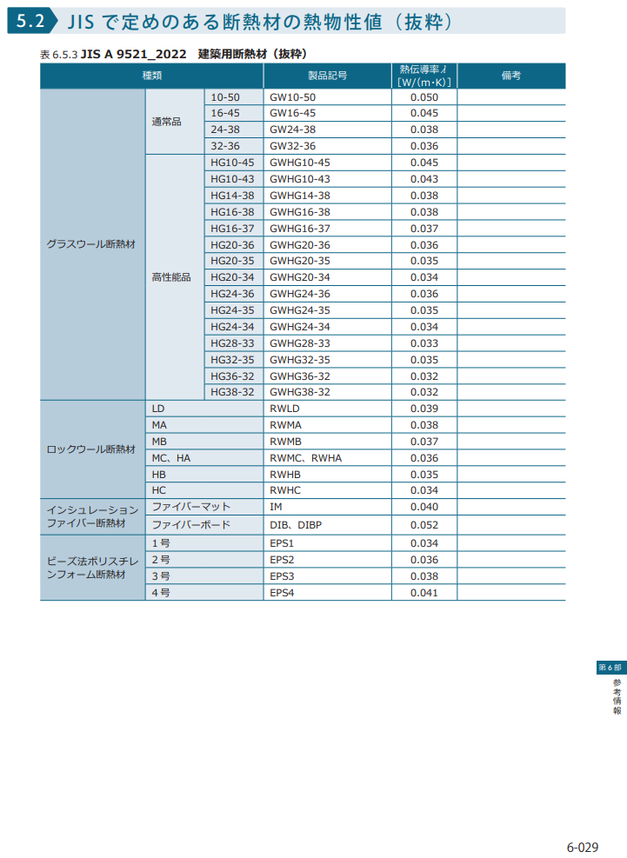
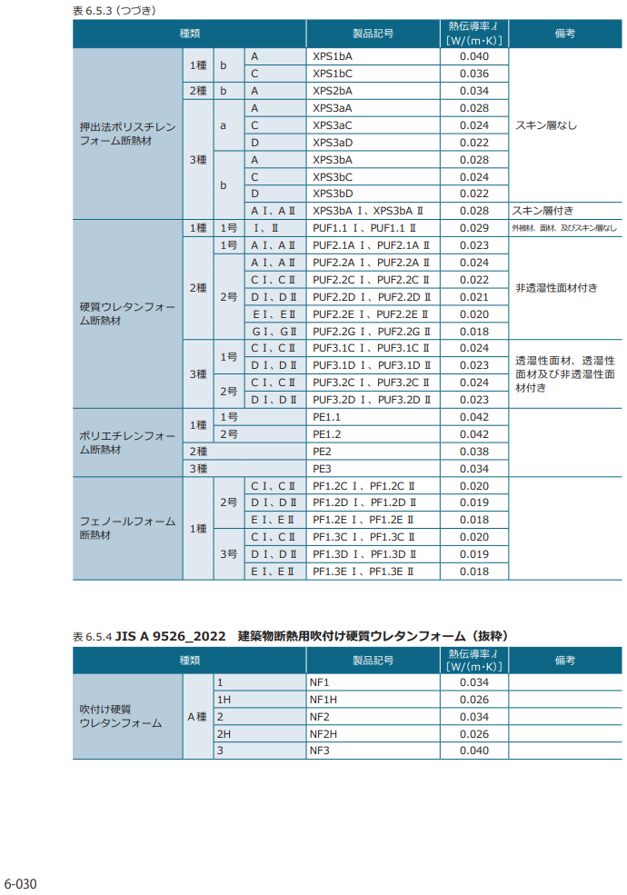
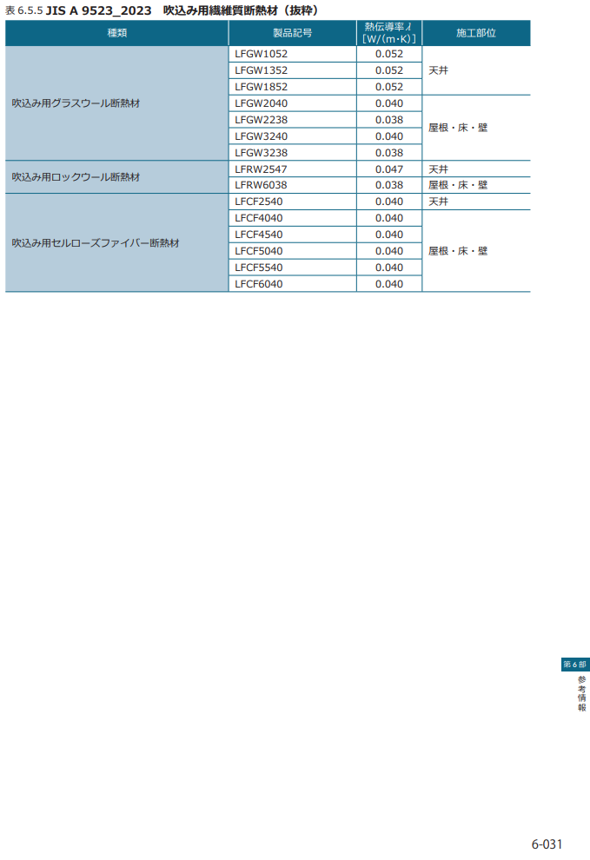
住宅の省エネルギー基準と評価方法2024【戸建住宅版】 6-029 6-030 6-031 | 国交省資料ライブラリ：ー住宅の省エネルギー基準と評価方法2024【戸建住宅版】
 | https://www.mlit.go.jp/common/001627022.pdf

登録値_窓、ドアのU値､ηd値
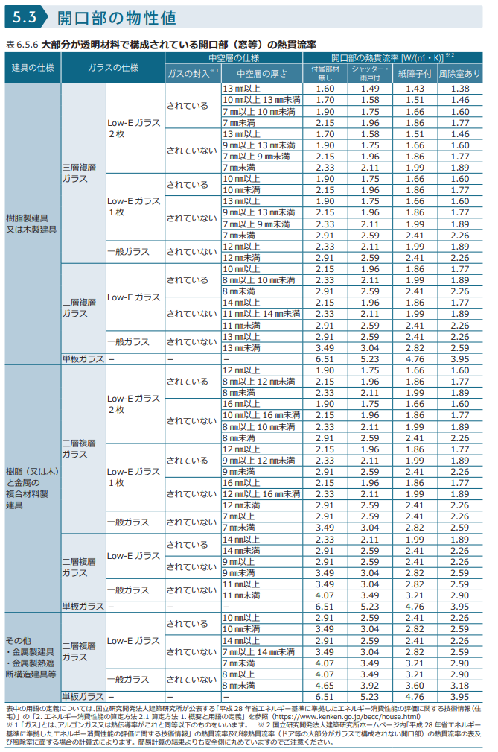
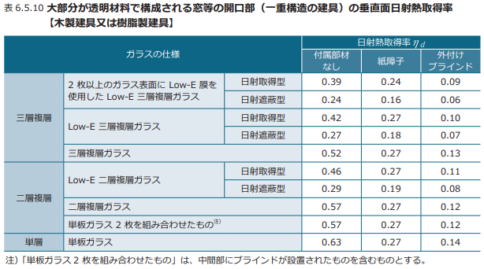
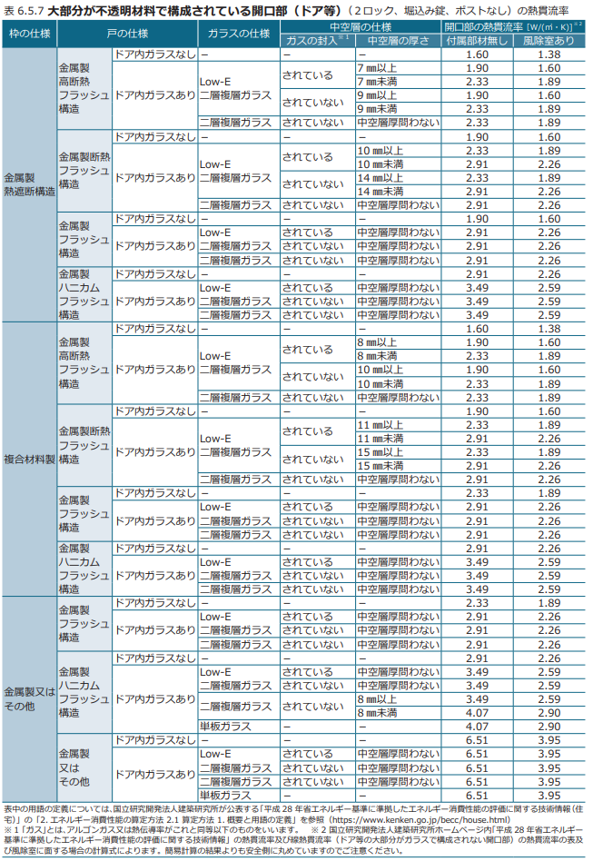
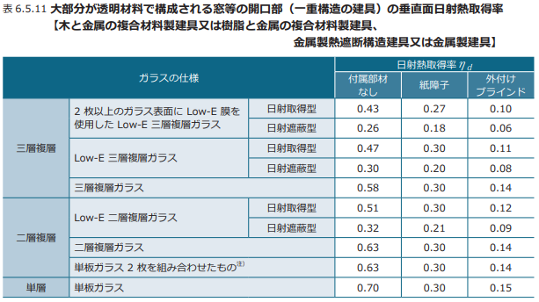
住宅の省エネルギー基準と評価方法2024【戸建住宅版】 6-032 6-033 6-035 | 国交省資料ライブラリ：ー住宅の省エネルギー基準と評価方法2024【戸建住宅版】
 | https://www.mlit.go.jp/common/001627022.pdf

